Fatura B1 (Res) OK
B1 Res |  |  | Vigência das Tarifas: | 2025-08-07 |  |  |  |  |  |  | Bandeira | R$/kWh | ANEEL em 29/06 |  | TUSD FIO B
 |  |  |  |  |  |  |  |  |  |  | VERDE | 0.00000
TARIFA | TARIFA ANTIGA - REH 3370/2024 |  |  | TARIFA NOVA - REH xxxx/2025 |  |  | Tarifas Proporcionalizadas |  |  |  | BAM | 0.01885 |  |  | TARIFA | TARIFA ANTIGA - REH 3370/2024 |  |  | TARIFA NOVA - REH xxxx/2025 | Tarifas Proporcionalizadas
 | Tusd | TE | TUSD + TE | Tusd | TE | TUSD + TE | Tusd | TE | TUSD + TE |  | BVM1 | 0.04463 |  |  |  | Tusd (R$/kWh) |  |  | Tusd (R$/kWh) | Tusd (R$/kWh)
B1 | 0.383510 | 0.300960 | 0.684470 | 0.468630 | 0.320680 | 0.789310 | 0.468630 | 0.320680 | 0.789310 |  | BVM2 | 0.07877 |  |  | B1 | 0.188234 |  |  | 0.203831 | 0.203831
CDE Escassez Hídrica | 0.000176 | 0.003430 | 0.003605 | 0.000188 | -0.004403 | -0.004215 | 0.000188 | -0.004403 | -0.004215 |  | Escassez Hídrica | 0.14200

 |  |  |  |  |  | Fatura |  |  |  | Vigência das Tarifas (troca Bandeira): | 2026-05-01
INSTALAÇÃO | 33293 |  |  |  |  | May-26 |  |  | Altere a bandeira na célula abaixo |  |  |  |  | CUSTO |  | Part. TUSD (%) | Part. TE (%) | Tusd (R$/kWh) | TE (R$/kWh)
 |  |  |  |  |  |  |  |  | VERDE | BAM |  |  |  | CDE ESCASSEZ HÍDRICA |  |  |  | 0.000188 | -0.004403
Leitura Anterior | Nº de dias tarifa Anterior | Nº de dias tarifa Nova | Leitura Atual |  |  |  |  | Leitura Anterior | Nº de dias tarifa Anterior | Nº de dias tarifa Nova | Leitura Atual
2026-04-07 | 0 | 273 | 2026-05-06 |  |  |  |  | 2026-04-07 | 23 | 6 | 2026-05-06 |  |  | Documento impressão: |  | 197002520144

Descrição | Unidade | Quantidade | Preço Unit (R$) com tributos | Valor Total (R$) | PIS/COFINS (R$) | Base de Cálculo ICMS (R$) | Alíquota ICMS (%) | ICMS (R$) | Preço Unit (R$) | Tributos | Base de Cálc (R$) | Alíquota (%) | Valor (R$)
 |  |  |  |  |  |  |  |  |  |  |  |  |  |  |  | TUSD Fio B | Receita Fio B
TUSD - Consumo | kWh | 155.0000 | 0.58522581 | 90.71 | 2.65 | 90.71 | 17% | 15.42 | 0.46863000 | PIS | 127.44 | 0.63% | 0.80 |  |  | 0.203831 | 31.59
TE - Consumo | kWh | 155.0000 | 0.40045161 | 62.07 | 1.81 | 62.07 |  | 10.55 | 0.32068000 | COFINS | 127.44 | 2.89% | 3.68
Adicional BAM | kWh | 32.0690 | 0.02338707 | 0.75 | 0.02 | 0.75 |  | 0.13 | 0.01885000
Adicional BVM 1 | kWh | - | 0.05573288 | - | - | - |  | - | 0.04463000 |  |  |  |  |  |  |  | 0.02338707 | 0.60000000
Adicional BVM 2 | kWh | - | 0.09836610 | - | - | - |  | - | 0.07877000 |  |  |  |  |  | 0.68387431 |  | 0.44 | 0.02330359
Adicional Escassez | kWh | - | 0.17732622 | - | - | - |  | - | 0.14200000 |  |  |  |  |  |  |  | 0.09
Juros |  |  |  |  |  |  |  |  |  |  |  |  |  |  |  |  | 0.01
Multas |  |  |  |  |  |  |  |  |  |  |  |  |  |  |  |  | 23.17
Bônus/Descontos
Outros
CIP |  |  |  | 13.51
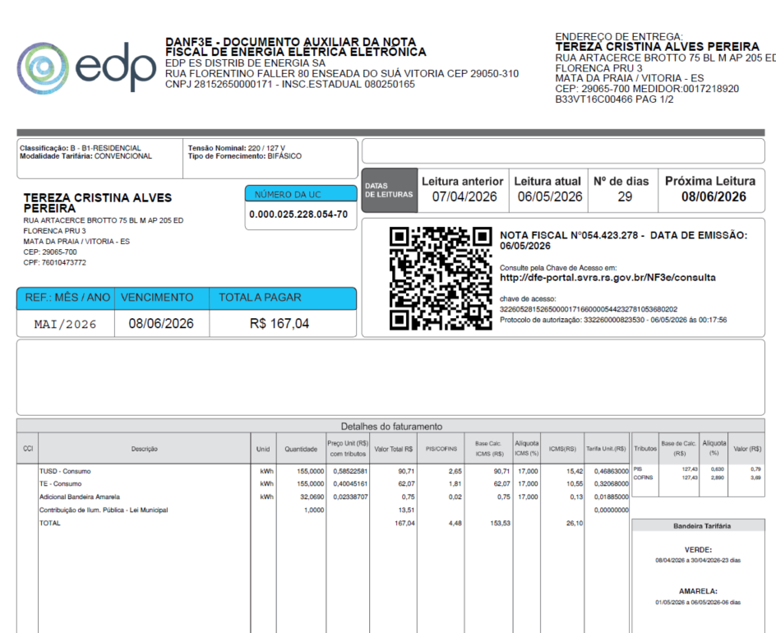

TOTAL |  |  |  | 167.04 | 4.49 | 153.53 |  | 26.10

Informativo Escassez | 155.00 | 0.00018775 | -0.00440313 | (0.65)

Fatura B1
 |  | Qtde | TUSD | TE | TUSD + TE | R$
Fornecimento de Energia Elétrica |  |  |  |  |  | 153.54

Consumo |  | 155.00 | 0.46863000 | 0.32068000 | 0.78931000 | 122.35

Adicional BAM |  | 32.07 |  | 0.01885 |  | 0.60
Adicional BVM 1 |  | - |  | 0.04463 |  | 0.00
Adicional BVM 2 |  | - |  | 0.07877 |  | 0.00
Adicional Escassez Hídrica |  | - |  | 0.14200 |  | 0.00

 |  | Base de Cálculo Alterada (ICMS fora da base de cálculo do PIS/COFINS)
PIS |  | 127.44 | 0.63% |  |  | 0.80
COFINS |  | 127.44 | 2.89% |  |  | 3.68
ICMS |  | 153.54 | 17% |  |  | 26.10

Informativo Escassez Hídrica |  | 155.00 | 0.00018775 | -0.00440313 |  | (0.65)

Participação
 | R$
Energia | 55.63
Distribuição | 33.81
Transmissão | 9.09
Encargos Setoriais | 24.41
Impostos / Tributos | 30.58
Total | 153.53

2024 |  | Energia | Transmissão | Distribuição | Setoriais
Grupo B |  | % | % | % | %

B1 - Residencial |  | 45.25% | 7.40% | 27.50% | 19.86%
B1 - Residencial Baixa Renda |  | 53.15% | 8.69% | 32.30% | 5.86%
B2 - Rural |  | 45.25% | 7.40% | 27.50% | 19.86%
B2 - Cooperativa Eletrificação Rural |  | 45.25% | 7.40% | 27.50% | 19.86%
B2 - Serviço de Irrigação |  | 45.25% | 7.40% | 27.50% | 19.86%
B3 - Demais Classes |  | 45.25% | 7.40% | 27.50% | 19.86%
B4 - Iluminação Pública |  | 45.25% | 7.40% | 27.50% | 19.86%
B4a - Rede de Distribuição |  | 45.25% | 7.40% | 27.50% | 19.86%
B4b - Bulbo de Lâmpada |  | 45.25% | 7.40% | 27.50% | 19.86%

2023 |  | Energia | Transmissão | Distribuição | Setoriais
Grupo B |  | % | % | % | %

B1 - Residencial |  | 43.94% | 9.27% | 25.29% | 21.51%
B1 - Residencial Baixa Renda |  | 52.69% | 11.12% | 30.32% | 5.87%
B2 - Rural |  | 43.94% | 9.27% | 25.28% | 21.51%
B2 - Cooperativa Eletrificação Rural |  | 43.94% | 9.27% | 25.28% | 21.51%
B2 - Serviço de Irrigação |  | 43.94% | 9.27% | 25.28% | 21.51%
B3 - Demais Classes |  | 43.94% | 9.27% | 25.28% | 21.51%
B4 - Iluminação Pública |  | 0.00% | 0.00% | 0.00% | 0.00%
B4a - Rede de Distribuição |  | 43.94% | 9.27% | 25.29% | 21.51%
B4b - Bulbo de Lâmpada |  | 43.94% | 9.27% | 25.29% | 21.51%

proporcional
 |  | Energia | Transmissão | Distribuição | Setoriais
Grupo B |  | % | % | % | %

B1 - Residencial |  | 45.25% | 7.40% | 27.50% | 19.86%
B1 - Residencial Baixa Renda |  | 53.15% | 8.69% | 32.30% | 5.86%
B2 - Rural |  | 45.25% | 7.40% | 27.50% | 19.86%
B2 - Cooperativa Eletrificação Rural |  | 45.25% | 7.40% | 27.50% | 19.86%
B2 - Serviço de Irrigação |  | 45.25% | 7.40% | 27.50% | 19.86%
B3 - Demais Classes |  | 45.25% | 7.40% | 27.50% | 19.86%
B4 - Iluminação Pública |  | 45.25% | 7.40% | 27.50% | 19.86%
B4a - Rede de Distribuição |  | 45.25% | 7.40% | 27.50% | 19.86%
B4b - Bulbo de Lâmpada |  | 45.25% | 7.40% | 27.50% | 19.86%

Fatura B2 (Rur) OK
 | B2 Rural |  |  | Vigência das Tarifas: | 2025-08-07 |  |  |  |  |  |  | Bandeira | R$/kWh |  |  | TUSD FIO B
 |  |  |  |  |  |  |  |  |  |  |  | VERDE | 0.00000
 | TARIFA | TARIFA ANTIGA - REH 3370/2024 |  |  | TARIFA NOVA - REH xxxx/2025 |  |  | Tarifas Proporcionalizadas |  |  |  | BAM | 0.01885 |  |  | TARIFA | TARIFA ANTIGA - REH 3370/2024 |  |  | TARIFA NOVA - REH xxxx/2025 | Tarifas Proporcionalizadas
 |  | Tusd | TE | TUSD + TE | Tusd | TE | TUSD + TE | Tusd | TE | TUSD + TE |  | BVM1 | 0.04463 |  |  |  | Tusd (R$/kWh) |  |  | Tusd (R$/kWh) | Tusd (R$/kWh)
 | B2 | 0.383510 | 0.300960 | 0.684470 | 0.468630 | 0.320680 | 0.789310 | 0.468630 | 0.320680 | 0.789310 |  | BVM2 | 0.07877 |  |  | B2 | 0.188234 |  |  | 0.203831 | 0.203831
 | B1 | 0.383510 | 0.300960 | 0.684470 | 0.468630 | 0.320680 | 0.789310 | 0.468630 | 0.320680 | 0.789310 |  | Escassez Hídrica | 0.14200
 | CDE Escassez Hídrica | 0.000176 | 0.003430 | 0.003605 | 0.000188 | -0.004403 | -0.004215 | 0.000188 | -0.004403 | -0.004215

 |  |  |  |  |  |  | Fatura |  |  |  | Vigência das Tarifas (troca Bandeira): | 2026-05-01 |  |  | CUSTO |  | Part. TUSD (%) | Part. TE (%) | Tusd (R$/kWh) | TE (R$/kWh)
 | INSTALAÇÃO | 223988 |  |  |  |  | May-26 |  |  | Altere a bandeira na célula abaixo |  |  |  |  | CDE ESCASSEZ HÍDRICA |  |  |  | 0.000188 | -0.004403
 |  |  |  |  |  |  |  |  |  | VERDE | BAM
 | Leitura Anterior | Nº de dias tarifa Anterior | Nº de dias tarifa Nova | Leitura Atual |  |  |  |  | Leitura Anterior | Nº de dias tarifa Anterior | Nº de dias tarifa Nova | Leitura Atual
 | 2026-04-07 | 0 | 273 | 2026-05-06 |  |  |  |  | 2026-04-07 | 23 | 6 | 2026-05-06 |  |  | Documento impressão: |  | 276002607768

 | Descrição | Unidade | Quantidade | Preço Unit (R$) com tributos | Valor Total (R$) | PIS/COFINS (R$) | Base de Cálculo ICMS (R$) | Alíquota ICMS (%) | ICMS (R$) | Preço Unit (R$) | Tributos | Base de Cálc (R$) | Alíquota (%) | Valor (R$)
 |  |  |  |  |  |  |  |  |  |  |  |  |  |  |  |  | TUSD Fio B | Receita Fio B
 | TUSD - Consumo | kWh | 853.0000 | 0.58520516 | 499.18 | 14.58 | 499.19 | 17% | 84.86 | 0.46863000 | PIS | 701.30 | 0.63% | 4.42 |  |  | 0.203831 | 173.87
 | TE - Consumo | kWh | 853.0000 | 0.40045721 | 341.59 | 9.98 | 341.59 |  | 58.07 | 0.32068000 | COFINS | 701.30 | 2.89% | 20.27
 | Adicional BAM | kWh | 176.4828 | 0.02353943 | 4.15 | 0.12 | 4.15 |  | 0.71 | 0.01885000
 | Adicional BVM 1 | kWh | - | 0.05573288 | - | - | - |  | - | 0.04463000 |  |  |  |  |  | 3,208.15 | 0.48386394 | 399.74000000
 | Adicional BVM 2 | kWh | - | 0.09836610 | - | - | - |  | - | 0.07877000 |  |  |  |  |  | 672.29 |  | 85.29
 | Adicional Escassez | kWh | - | 0.17732622 | - | - | - |  | - | 0.14200000 |  |  |  |  |  | 61.05
 | Juros |  |  |  |  |  |  |  |  |  |  |  |  |  |  | 13.13
 | Multas |  |  |  |  |  |  |  |  |  |  |  |  |  |  | 8,173.00
 | Bônus/Descontos
 | Outros
 | CIP
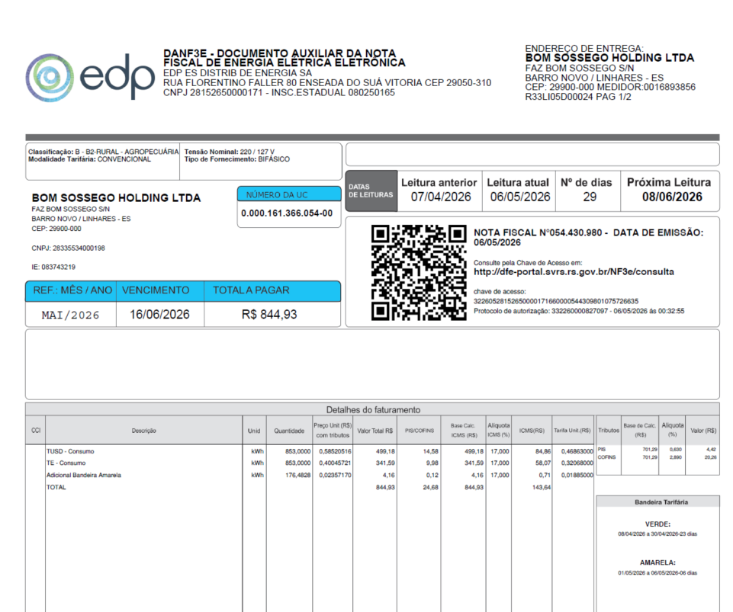

 | TOTAL |  |  |  | 844.92 | 24.69 | 844.93 |  | 143.64

 | Informativo Escassez | 853.00 | 0.00018775 | -0.00440313 | (3.60)

 | Se for base reduzida: (célula I18 = 12%)
 |  |  | Com tributos
 | PIS | 0.63% | 701.29 | x | 0.63% | 4.42
 | COFINS | 2.89% | 701.29 | x | 2.89% | 20.27
Rural c/ incrição | ICMS | 4.00% | 243.50 | x | 12.00% | 29.22 | 730.51
 |  |  |  | -
 |  | Base de cálculo reduzida = | Importe
 |  |  | 12% x 4%

 | Fatura B2 Rural
 |  |  | Qtde | TUSD | TE | TUSD + TE | R$ |  | B1 Residencial |  | Diferença
 | Fornecimento de Energia Elétrica |  |  |  |  |  | 844.93 |  | TUSD + TE | R$ | R$
 |  |  |  |  |  |  |  |  |  |  |  |  |  |  |  |  | TUSD Fio B | Receita Fio B
 | Consumo |  | 853.00 | 0.46863000 | 0.32068000 | 0.78931000 | 673.28 |  | 0.7893100 | 673.28 | 0.00 |  |  |  |  |  | 0.203831 | 173.87

 | Adicional BAM |  | 176.48 |  | 0.01885 |  | 3.33
 | Adicional BVM 1 |  | - |  | 0.04463 |  | 0.00
 | Adicional BVM 2 |  | - |  | 0.07877 |  | 0.00
 | Adicional Escassez Hídrica |  | - |  | 0.14200 |  | 0.00

 |  |  | Base de Cálculo
 | PIS |  | 701.30 | 0.63% |  |  | 4.42
 | COFINS |  | 701.30 | 2.89% |  |  | 20.27
 | ICMS |  | 844.93 | 17% |  |  | 143.64 |  | 33.797378569

 | Informativo Escassez Hídrica |  | 853.00 | 0.00018775 | -0.00440313 |  | (3.60)
 | Benefício Rural (em relação ao B1 residencial) |  |  |  |  |  | 0.00 | (mensagem na fatura)

 | Se for base reduzida: (célula E33 = 12%)
 |  |  | Com tributos
 | PIS | 0.63% | 701.30 | x | 0.63% | 4.42
 | COFINS | 2.89% | 701.30 | x | 2.89% | 20.27
Rural c/ incrição | ICMS | 4.00% | 243.51 | x | 12.00% | 29.22 | 730.52 | 29.22
 |  |  |  | -

 |  |  | Base de cálculo reduzida = | Importe |  | = | 243.51
 |  |  |  | 12% x 4%

 | Participação
 |  | R$
 | Energia | 306.14
 | Distribuição | 186.07
 | Transmissão | 50.04
 | Encargos Setoriais | 134.35
 | Impostos / Tributos | 168.32
 | Total | 844.93

 | 2024 |  | Energia | Transmissão | Distribuição | Setoriais
 | Grupo B |  | % | % | % | %

 | B1 - Residencial |  | 45.25% | 7.40% | 27.50% | 19.86%
 | B1 - Residencial Baixa Renda |  | 53.15% | 8.69% | 32.30% | 5.86%
 | B2 - Rural |  | 45.25% | 7.40% | 27.50% | 19.86%
 | B2 - Cooperativa Eletrificação Rural |  | 45.25% | 7.40% | 27.50% | 19.86%
 | B2 - Serviço de Irrigação |  | 45.25% | 7.40% | 27.50% | 19.86%
 | B3 - Demais Classes |  | 45.25% | 7.40% | 27.50% | 19.86%
 | B4 - Iluminação Pública |  | 45.25% | 7.40% | 27.50% | 19.86%
 | B4a - Rede de Distribuição |  | 45.25% | 7.40% | 27.50% | 19.86%
 | B4b - Bulbo de Lâmpada |  | 45.25% | 7.40% | 27.50% | 19.86%

 | 2023 |  | Energia | Transmissão | Distribuição | Setoriais
 | Grupo B |  | % | % | % | %

 | B1 - Residencial |  | 43.94% | 9.27% | 25.29% | 21.51%
 | B1 - Residencial Baixa Renda |  | 52.69% | 11.12% | 30.32% | 5.87%
 | B2 - Rural |  | 43.94% | 9.27% | 25.28% | 21.51%
 | B2 - Cooperativa Eletrificação Rural |  | 43.94% | 9.27% | 25.28% | 21.51%
 | B2 - Serviço de Irrigação |  | 43.94% | 9.27% | 25.28% | 21.51%
 | B3 - Demais Classes |  | 43.94% | 9.27% | 25.28% | 21.51%
 | B4 - Iluminação Pública |  | 0.00% | 0.00% | 0.00% | 0.00%
 | B4a - Rede de Distribuição |  | 43.94% | 9.27% | 25.29% | 21.51%
 | B4b - Bulbo de Lâmpada |  | 43.94% | 9.27% | 25.29% | 21.51%

 | proporcional
 |  |  | Energia | Transmissão | Distribuição | Setoriais
 | Grupo B |  | % | % | % | %

 | B1 - Residencial |  | 45.25% | 7.40% | 27.50% | 19.86%
 | B1 - Residencial Baixa Renda |  | 53.15% | 8.69% | 32.30% | 5.86%
 | B2 - Rural |  | 45.25% | 7.40% | 27.50% | 19.86%
 | B2 - Cooperativa Eletrificação Rural |  | 45.25% | 7.40% | 27.50% | 19.86%
 | B2 - Serviço de Irrigação |  | 45.25% | 7.40% | 27.50% | 19.86%
 | B3 - Demais Classes |  | 45.25% | 7.40% | 27.50% | 19.86%
 | B4 - Iluminação Pública |  | 45.25% | 7.40% | 27.50% | 19.86%
 | B4a - Rede de Distribuição |  | 45.25% | 7.40% | 27.50% | 19.86%
 | B4b - Bulbo de Lâmpada |  | 45.25% | 7.40% | 27.50% | 19.86%

Fatura B2 (Irr) OK
 | B2 Rural | Irrig |  | Vigência das Tarifas: | 2025-08-07 |  |  |  |  |  |  | Bandeira | R$/kWh |  |  | TUSD FIO B
 |  |  |  |  |  |  |  |  |  |  |  | VERDE | 0.00000
 | TARIFA | TARIFA ANTIGA - REH 3370/2024 |  |  | TARIFA NOVA - REH xxxx/2025 |  |  | Tarifas Proporcionalizadas |  |  |  | BAM | 0.01885 |  |  | TARIFA | TARIFA ANTIGA - REH 3370/2024 |  |  | TARIFA NOVA - REH xxxx/2025 | Tarifas Proporcionalizadas
 |  | Tusd | TE | TUSD + TE | Tusd | TE | TUSD + TE | Tusd | TE | TUSD + TE |  | BVM1 | 0.04463 |  |  |  | Tusd (R$/kWh) |  |  | Tusd (R$/kWh) | Tusd (R$/kWh)
 | B2 | 0.383510 | 0.300960 | 0.684470 | 0.468630 | 0.320680 | 0.789310 | 0.468630 | 0.320680 | 0.789310 |  | BVM2 | 0.07877 |  |  | B2 | 0.188234 |  |  | 0.203831 | 0.203831
 | B1 | 0.383510 | 0.300960 | 0.684470 | 0.468630 | 0.320680 | 0.789310 | 0.468630 | 0.320680 | 0.789310 |  | Escassez Hídrica | 0.14200
 | CDE Escassez Hídrica | 0.000176 | 0.003430 | 0.003605 | 0.000188 | -0.004403 | -0.004215 | 0.000188 | -0.004403 | -0.004215

 |  |  |  |  |  |  | Fatura |  |  |  | Vigência das Tarifas (troca Bandeira): | 2026-05-01 |  |  | CUSTO |  | Part. TUSD (%) | Part. TE (%) | Tusd (R$/kWh) | TE (R$/kWh)
 | INSTALAÇÃO | 160699048 |  |  |  |  | May-26 |  |  | Altere a bandeira na célula abaixo |  |  |  |  | CDE ESCASSEZ HÍDRICA |  |  |  | 0.000188 | -0.004403
 |  |  |  |  |  |  |  |  |  | VERDE | BAM
 | Leitura Anterior | Nº de dias tarifa Anterior | Nº de dias tarifa Nova | Leitura Atual |  |  |  |  | Leitura Anterior | Nº de dias tarifa Anterior | Nº de dias tarifa Nova | Leitura Atual
 | 2026-04-07 | 0 | 273 | 2026-05-06 |  |  |  |  | 2026-04-07 | 23 | 6 | 2026-05-06 |  |  |  | Documento impressão: |  | 1025061256
 |  |  |  |  |  |  |  |  |  |  |  |  | desconto: | 60%
 | Descrição | Unidade | Quantidade | Preço Unit (R$) com tributos | Valor Total (R$) | PIS/COFINS (R$) | Base de Cálculo ICMS (R$) | Alíquota ICMS (%) | ICMS (R$) | Preço Unit (R$) | Tributos | Base de Cálc (R$) | Alíquota (%) | Valor (R$)
 |  |  |  |  |  |  |  |  |  |  |  |  |  |  |  |  | TUSD Fio B | Receita Fio B
 | TUSD - Ativo | kWh | 4,265.0000 | 0.50596717 | 2,157.95 | 72.92 | 719.32 | 12% | 86.32 | 0.46863000 | PIS | 5,510.54 | 0.63% | 34.72 |  |  | 0.203831 | 869.34
 | TUSD - Reservado | kWh | 6,094.0000 | 0.20238595 | 1,233.34 | 41.68 | 411.11 |  | 49.33 | 0.18745200 | COFINS | 5,510.54 | 2.89% | 159.25 |  |  | 0.203831 | 1,242.14
 | TE - Consumo | kWh | 4,265.0000 | 0.34622978 | 1,476.67 | 49.90 | 492.22 |  | 59.07 | 0.32068000 |  |  |  |  |  |  |  | -745.29
 | TE - Reservado | kWh | 6,094.0000 | 0.13849196 | 843.97 | 28.52 | 281.32 |  | 33.76 | 0.12827200 |  |  |  |  |  |  |  | 1,366.20
 | Adicional BAM | kWh | 2,143.2414 | 0.01316826 | 28.22 | 0.95 | 9.41 |  | 1.13 | 0.01219655
 | Adicional BVM 1 | kWh | - | 0.04818572 | - | - | - |  | - | 0.04463000
 | Adicional BVM 2 | kWh | - | 0.08504569 | - | - | - |  | - | 0.07877000
 | Adicional Escassez | kWh | - | 0.15331329 | - | - | - |  | - | 0.14200000
 | Juros |  |  |  | 1,274.04 |  |  |  |  |  |  |  |  |  |  |  |  | 0.01
 | Multas |  |  |  |  |  |  |  |  |  |  |  |  |  |  |  |  | 23.17
 | Bônus/Descontos
 | Outros
 | CIP
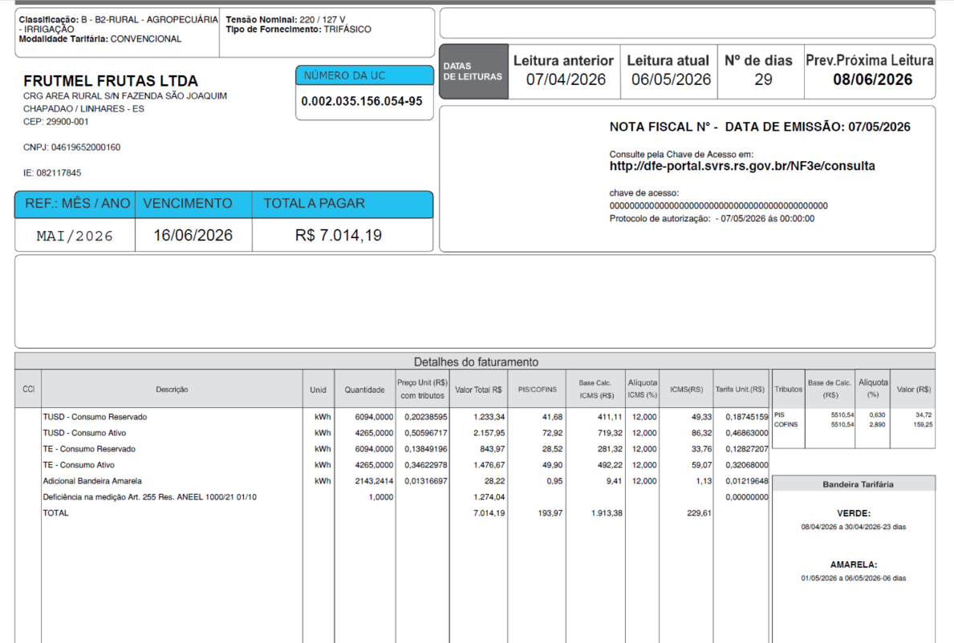
 | TOTAL |  |  |  | 7,014.19 | 193.97 | 1,913.38 |  | 229.61

 | Informativo Escassez | 10,359.00 | 0.00018775 | -0.00440313 | (28.25)

 | Desconto Rural Irrigante |  |  |  | -2,900.30
 | Se for base reduzida: (célula I18 = 12%)
 |  |  | Com tributos
 | PIS | 0.63% | 4,314.01 | x | 0.63% | 27.18
 | COFINS | 2.89% | 4,314.01 | x | 2.89% | 124.67
Rural c/ incrição | ICMS | 4.00% | 1,497.92 | x | 12.00% | 179.75 | 4,493.76

 |  | Base de cálculo reduzida = | Importe
 |  |  | 12% x 4%

 |  |  |  |  |  | desconto: | 60%
 | Fatura B2 Rural Irrigação
 |  |  | Qtde | TUSD | TE | TUSD + TE | R$ |  | B1 Residencial |  | Diferença
 | Fornecimento de Energia Elétrica |  |  |  |  |  | 5,740.15 |  | TUSD + TE | R$ | R$
 |  |  |  |  |  |  |  |  |  |  |  |  |  |  |  |  | TUSD Fio B | Receita Fio B
 | Consumo Ponta |  | 4,265.00 | 0.46863000 | 0.3206800 | 0.78931000 | 3,366.41 |  | 0.7893100 | 3,366.41 | 0.00 |  |  |  |  |  | 0.203831 | 869.34 | 1,366.20
 | Consumo Reservado |  | 6,094.00 | 0.46863000 | 0.3206800 | 0.78931000 | 4,810.06 |  | 0.7893100 | 4,810.06 | 0.00 |  |  |  |  |  | 0.203831 | 1,242.14
 | Desconto Reservado |  |  |  |  |  | -2,886.04 |  |  |  |  |  |  |  |  |  |  | -745.29

 | Adicional BAM |  | 882.41 |  | 0.01885 |  | 16.63
 | Adicional BVM 1 |  | - |  | 0.04463 |  | 0.00
 | Adicional BVM 2 |  | - |  | 0.07877 |  | 0.00 |  |  |  |  |  | Ex inst
 | Adicional Escassez Hídrica |  | - |  | 0.14200 |  | 0.00 |  |  |  |  |  | 226889

 | Adicional BAM PT Reservado |  | 1,260.83 |  | 0.01885 |  | 23.77 | 40.40
 | Adicional BVM 1 PT Reservado |  | - |  | 0.04463 |  | 0.00 | 0.00 |  | 0
 | Adicional BVM 2 PT Reservado |  | - |  | 0.07877 |  | 0.00 | 0.00
 | Adicional Esc. Hídrica Reserv |  | - |  | 0.14200 |  | 0.00 | 0.00

 | Desc Adicional BAM |  |  |  |  |  | -14.26
 | Desc Adicional BVM 1 |  |  |  |  |  | 0.00 |  | Tarifa reservada bandeira com desconto
 | Desc Adicional BVM 2 |  |  |  |  |  | 0.00 |  | 0.01219655
 | Desc Adicional Escassez Hídrica |  |  |  |  |  | 0.00 |  | 0.04463000
 |  |  |  |  |  |  |  |  | 0.07877000
 |  |  |  |  |  |  |  |  | 0.14200000

 |  |  | Base de Cálculo
 | PIS |  | 5,510.54 | 0.63% |  |  | 34.72
 | COFINS |  | 5,510.54 | 2.89% |  |  | 159.25
 | ICMS |  | 1,913.38 | 12% |  |  | 229.61

 | Informativo Escassez Hídrica |  | 10,359.00 | 0.00018775 | -0.00440313 |  | (28.25)
 | Desconto Rural Irrigante |  |  |  |  |  | -2,900.30 | (mensagem na fatura)

 | Se for base reduzida: (célula E43 = 12%)
 |  |  | Com tributos
 | PIS | 0.63% | 5,510.54 | x | 0.63% | 34.72
 | COFINS | 2.89% | 5,510.54 | x | 2.89% | 159.25
Rural c/ incrição | ICMS | 4.00% | 1,913.38 | x | 12.00% | 229.61 | 5,740.15 | 229.61
 |  |  |  | -

 |  |  | Base de cálculo reduzida = | Importe |  | = | 1,913.38
 |  |  |  | 12% x 4%

 | Participação
 |  | R$
 | Energia | 2,405.56
 | Distribuição | 1,462.11
 | Transmissão | 393.21
 | Encargos Setoriais | 1,055.70
 | Impostos / Tributos | 423.58
 | Total | 5,740.15

 | 2024 |  | Energia | Transmissão | Distribuição | Setoriais
 | Grupo B |  | % | % | % | %

 | B1 - Residencial |  | 45.25% | 7.40% | 27.50% | 19.86%
 | B1 - Residencial Baixa Renda |  | 53.15% | 8.69% | 32.30% | 5.86%
 | B2 - Rural |  | 45.25% | 7.40% | 27.50% | 19.86%
 | B2 - Cooperativa Eletrificação Rural |  | 45.25% | 7.40% | 27.50% | 19.86%
 | B2 - Serviço de Irrigação |  | 45.25% | 7.40% | 27.50% | 19.86%
 | B3 - Demais Classes |  | 45.25% | 7.40% | 27.50% | 19.86%
 | B4 - Iluminação Pública |  | 45.25% | 7.40% | 27.50% | 19.86%
 | B4a - Rede de Distribuição |  | 45.25% | 7.40% | 27.50% | 19.86%
 | B4b - Bulbo de Lâmpada |  | 45.25% | 7.40% | 27.50% | 19.86%

 | 2023 |  | Energia | Transmissão | Distribuição | Setoriais
 | Grupo B |  | % | % | % | %

 | B1 - Residencial |  | 43.94% | 9.27% | 25.29% | 21.51%
 | B1 - Residencial Baixa Renda |  | 52.69% | 11.12% | 30.32% | 5.87%
 | B2 - Rural |  | 43.94% | 9.27% | 25.28% | 21.51%
 | B2 - Cooperativa Eletrificação Rural |  | 43.94% | 9.27% | 25.28% | 21.51%
 | B2 - Serviço de Irrigação |  | 43.94% | 9.27% | 25.28% | 21.51%
 | B3 - Demais Classes |  | 43.94% | 9.27% | 25.28% | 21.51%
 | B4 - Iluminação Pública |  | 0.00% | 0.00% | 0.00% | 0.00%
 | B4a - Rede de Distribuição |  | 43.94% | 9.27% | 25.29% | 21.51%
 | B4b - Bulbo de Lâmpada |  | 43.94% | 9.27% | 25.29% | 21.51%

 | proporcional
 |  |  | Energia | Transmissão | Distribuição | Setoriais
 | Grupo B |  | % | % | % | %

 | B1 - Residencial |  | 45.25% | 7.40% | 27.50% | 19.86%
 | B1 - Residencial Baixa Renda |  | 53.15% | 8.69% | 32.30% | 5.86%
 | B2 - Rural |  | 45.25% | 7.40% | 27.50% | 19.86%
 | B2 - Cooperativa Eletrificação Rural |  | 45.25% | 7.40% | 27.50% | 19.86%
 | B2 - Serviço de Irrigação |  | 45.25% | 7.40% | 27.50% | 19.86%
 | B3 - Demais Classes |  | 45.25% | 7.40% | 27.50% | 19.86%
 | B4 - Iluminação Pública |  | 45.25% | 7.40% | 27.50% | 19.86%
 | B4a - Rede de Distribuição |  | 45.25% | 7.40% | 27.50% | 19.86%
 | B4b - Bulbo de Lâmpada |  | 45.25% | 7.40% | 27.50% | 19.86%

Fatura B3 OK
B3 |  |  | Vigência das Tarifas: | 2025-08-07 |  |  |  |  |  |  | Bandeira | R$/kWh |  |  | TUSD FIO B
 |  |  |  |  |  |  |  |  |  |  | VERDE | 0.00000
TARIFA R$ kWh | TARIFA ANTIGA - REH 3370/2024 |  |  | TARIFA NOVA - REH xxxx/2025 |  |  | Tarifas Proporcionalizadas |  |  |  | BAM | 0.01885 |  |  | TARIFA | TARIFA ANTIGA - REH 3370/2024 |  |  | TARIFA NOVA - REH xxxx/2025 | Tarifas Proporcionalizadas
 | Tusd | TE | TUSD + TE | Tusd | TE | TUSD + TE | Tusd | TE | TUSD + TE |  | BVM1 | 0.04463 |  |  |  | Tusd (R$/kWh) |  |  | Tusd (R$/kWh) | Tusd (R$/kWh)
B3 | 0.383510 | 0.300960 | 0.684470 | 0.468630 | 0.320680 | 0.789310 | 0.468630 | 0.320680 | 0.789310 |  | BVM2 | 0.07877 |  |  | B3 | 0.188234 |  |  | 0.203831 | 0.203831
CDE Escassez Hídrica | 0.000176 | 0.003430 | 0.003605 | 0.000188 | -0.004403 | -0.004215 | 0.000188 | -0.004403 | -0.004215 |  | Escassez Hídrica | 0.14200

 |  |  |  |  |  | Fatura |  |  |  | Vigência das Tarifas (troca Bandeira): | 2026-05-01
INSTALAÇÃO | 129605 |  |  |  |  | May-26 |  |  | Altere a bandeira na célula abaixo |  |  |  |  | CUSTO |  | Part. TUSD (%) | Part. TE (%) | Tusd (R$/kWh) | TE (R$/kWh)
 |  |  |  |  |  |  |  |  | VERDE | BAM |  |  |  | CDE ESCASSEZ HÍDRICA |  |  |  | 0.000188 | -0.004403
Leitura Anterior | Nº de dias tarifa Anterior | Nº de dias tarifa Nova | Leitura Atual |  |  |  |  | Leitura Anterior | Nº de dias tarifa Anterior | Nº de dias tarifa Nova | Leitura Atual
2026-04-07 | 0 | 273 | 2026-05-06 |  |  |  |  | 2026-04-07 | 23 | 6 | 2026-05-06
 |  |  |  |  |  |  |  |  |  |  |  |  |  | Documento impressão: |  | 1025061258

Descrição | Unidade | Quantidade | Preço Unit (R$) com tributos | Valor Total (R$) | PIS/COFINS (R$) | Base de Cálculo ICMS (R$) | Alíquota ICMS (%) | ICMS (R$) | Preço Unit (R$) | Tributos | Base de Cálc (R$) | Alíquota (%) | Valor (R$)
 |  |  |  |  |  |  |  |  |  |  |  |  |  |  |  | TUSD Fio B | Receita Fio B
TUSD - Consumo | kWh | 592.0000 | 0.58521959 | 346.45 | 10.12 | 346.45 | 17% | 58.90 | 0.46863000 | PIS | 486.71 | 0.63% | 3.07 |  |  | 0.203831 | 120.67
TE - Consumo | kWh | 592.0000 | 0.40045608 | 237.07 | 6.93 | 237.07 |  | 40.30 | 0.32068000 | COFINS | 486.71 | 2.89% | 14.07
Adicional BAM | kWh | 122.4828 | 0.02351351 | 2.88 | 0.08 | 2.88 |  | 0.49 | 0.01885000
Adicional BVM 1 | kWh | - | 0.00000000 | - | - | - |  | - | 0.04463000
Adicional BVM 2 | kWh | - | 0.00000000 | - | - | - |  | - | 0.07877000
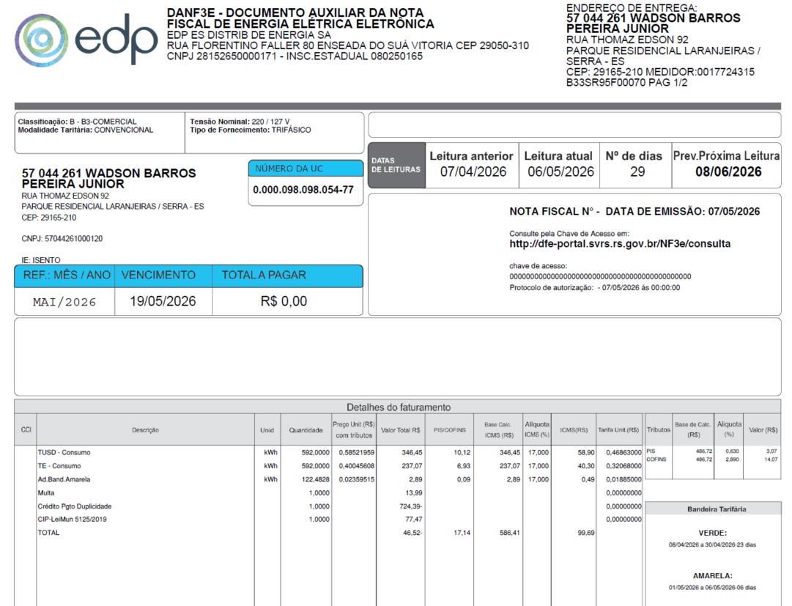
Adicional Escassez | kWh | - | 0.00000000 | - | - | - |  | - | 0.14200000
Juros
Multas |  |  |  | 13.99
Bônus/Descontos |  |  |  | (724.39)
Doações
CIP |  |  |  | 77.47

TOTAL |  |  |  | (46.53) | 17.13 | 586.40 |  | 99.69

Informativo Escassez | 592.00 | 0.00018775 | -0.00440313 | (2.50)

Se for base reduzida: (célula I18 = 12%)
 |  | Com tributos
PIS | 0.63% | 486.71 | x | 0.63% | 3.07
COFINS | 2.89% | 486.71 | x | 2.89% | 14.07
ICMS | 7.00% | 305.29 | x | 12.00% | 36.63 | 523.35
 |  |  | -
 | Base de cálculo reduzida = | Importe
 |  | 12% x 7%

Fatura B3
 |  | Qtde | TUSD | TE | TUSD + TE | R$
Fornecimento de Energia Elétrica |  |  |  |  |  | 586.40
 |  |  |  |  |  |  |  |  |  |  |  |  |  |  |  | TUSD Fio B | Receita Fio B
Consumo |  | 592.00 | 0.46863000 | 0.32068000 | 0.78931000 | 467.27 |  |  |  |  |  |  |  |  |  | 0.203831 | 120.67

Adicional BAM |  | 122.48 |  | 0.01885 |  | 2.31
Adicional BVM 1 |  | - |  | 0.04463 |  | 0.00
Adicional BVM 2 |  | - |  | 0.07877 |  | 0.00
Adicional Escassez Hídrica |  | - |  | 0.14200 |  | 0.00

 |  | Base de Cálculo Alterada (ICMS fora da base de cálculo do PIS/COFINS)
PIS |  | 486.71 | 0.63% |  |  | 3.07
COFINS |  | 486.71 | 2.89% |  |  | 14.07
ICMS |  | 586.40 | 17% |  |  | 99.69

Informativo Escassez Hídrica |  | 592.00 | 0.00018775 | -0.00440313 |  | (2.50)

Se for base reduzida: (célula E32 = 12%)
 |  | Com tributos
PIS | 0.63% | 486.71 | x | 0.63% | 3.07
COFINS | 2.89% | 486.71 | x | 2.89% | 14.07
ICMS | 7.00% | 305.29 | x | 12.00% | 36.63 | 523.35
 |  | -
 |  | Base de cálculo reduzida = | Importe |  | = | 305.29
 |  |  | 12% x 7%

Participação
 | R$
Energia | 212.47
Distribuição | 129.14
Transmissão | 34.73
Encargos Setoriais | 93.24
Impostos / Tributos | 116.82
Total | 586.40

2024 |  | Energia | Transmissão | Distribuição | Setoriais
Grupo B |  | % | % | % | %

B1 - Residencial |  | 45.25% | 7.40% | 27.50% | 19.86%
B1 - Residencial Baixa Renda |  | 53.15% | 8.69% | 32.30% | 5.86%
B2 - Rural |  | 45.25% | 7.40% | 27.50% | 19.86%
B2 - Cooperativa Eletrificação Rural |  | 45.25% | 7.40% | 27.50% | 19.86%
B2 - Serviço de Irrigação |  | 45.25% | 7.40% | 27.50% | 19.86%
B3 - Demais Classes |  | 45.25% | 7.40% | 27.50% | 19.86%
B4 - Iluminação Pública |  | 45.25% | 7.40% | 27.50% | 19.86%
B4a - Rede de Distribuição |  | 45.25% | 7.40% | 27.50% | 19.86%
B4b - Bulbo de Lâmpada |  | 45.25% | 7.40% | 27.50% | 19.86%

2023 |  | Energia | Transmissão | Distribuição | Setoriais
Grupo B |  | % | % | % | %

B1 - Residencial |  | 43.94% | 9.27% | 25.29% | 21.51%
B1 - Residencial Baixa Renda |  | 52.69% | 11.12% | 30.32% | 5.87%
B2 - Rural |  | 43.94% | 9.27% | 25.28% | 21.51%
B2 - Cooperativa Eletrificação Rural |  | 43.94% | 9.27% | 25.28% | 21.51%
B2 - Serviço de Irrigação |  | 43.94% | 9.27% | 25.28% | 21.51%
B3 - Demais Classes |  | 43.94% | 9.27% | 25.28% | 21.51%
B4 - Iluminação Pública |  | 0.00% | 0.00% | 0.00% | 0.00%
B4a - Rede de Distribuição |  | 43.94% | 9.27% | 25.29% | 21.51%
B4b - Bulbo de Lâmpada |  | 43.94% | 9.27% | 25.29% | 21.51%

proporcional
 |  | Energia | Transmissão | Distribuição | Setoriais
Grupo B |  | % | % | % | %

B1 - Residencial |  | 45.25% | 7.40% | 27.50% | 19.86%
B1 - Residencial Baixa Renda |  | 53.15% | 8.69% | 32.30% | 5.86%
B2 - Rural |  | 45.25% | 7.40% | 27.50% | 19.86%
B2 - Cooperativa Eletrificação Rural |  | 45.25% | 7.40% | 27.50% | 19.86%
B2 - Serviço de Irrigação |  | 45.25% | 7.40% | 27.50% | 19.86%
B3 - Demais Classes |  | 45.25% | 7.40% | 27.50% | 19.86%
B4 - Iluminação Pública |  | 45.25% | 7.40% | 27.50% | 19.86%
B4a - Rede de Distribuição |  | 45.25% | 7.40% | 27.50% | 19.86%
B4b - Bulbo de Lâmpada |  | 45.25% | 7.40% | 27.50% | 19.86%

Retenção Consumo
IR |  | 586.40 | 1.20% |  |  | -7.04
CSLL |  | 586.40 | 1.00% |  |  | -5.86
PIS/Pasep |  | 586.40 | 0.65% |  |  | -3.81
COFINS |  | 586.40 | 3.00% |  |  | -17.59

Retenção juros/multas
IR |  | 0.00 | 1.20% |  |  | 0.00
CSLL |  | 0.00 | 1.00% |  |  | 0.00
PIS/Pasep |  | 0.00 | 0.65% |  |  | 0.00
COFINS |  | 0.00 | 3.00% |  |  | 0.00

Retenção Consumo + juros/multas
IR |  | 586.40 | 1.20% |  |  | -7.04
CSLL |  | 586.40 | 1.00% |  |  | -5.86
PIS/Pasep |  | 586.40 | 0.65% |  |  | -3.81
COFINS |  | 586.40 | 3.00% |  |  | -17.59

Juros
Multas

Fatura B3 (CP) OK
B3 |  |  | Vigência das Tarifas: | 2025-08-07 |  |  |  |  |  |  | Bandeira | R$/kWh |  |  | TUSD FIO B
 |  |  |  |  |  |  |  |  |  |  | VERDE | 0.00000
TARIFA R$ kWh | TARIFA ANTIGA - REH 3370/2024 |  |  | TARIFA NOVA - REH xxxx/2025 |  |  | Tarifas Proporcionalizadas |  |  |  | BAM | 0.01885 |  |  | TARIFA | TARIFA ANTIGA - REH 3370/2024 |  |  | TARIFA NOVA - REH xxxx/2025 | Tarifas Proporcionalizadas
 | Tusd | TE | TUSD + TE | Tusd | TE | TUSD + TE | Tusd | TE | TUSD + TE |  | BVM1 | 0.04463 |  |  |  | Tusd (R$/kWh) |  |  | Tusd (R$/kWh) | Tusd (R$/kWh)
B3 | 0.383510 | 0.300960 | 0.684470 | 0.468630 | 0.320680 | 0.789310 | 0.468630 | 0.320680 | 0.789310 |  | BVM2 | 0.07877 |  |  | B3 | 0.188234 |  |  | 0.203831 | 0.203831
CDE Escassez Hídrica | 0.000176 | 0.003430 | 0.003605 | 0.000188 | -0.004403 | -0.004215 | 0.000188 | -0.004403 | -0.004215 |  | Escassez Hídrica | 0.14200

 |  |  |  |  |  | Fatura |  |  |  | Vigência das Tarifas (troca Bandeira): | 2026-05-01
INSTALAÇÃO | 160875835 |  |  |  |  | May-26 |  |  | Altere a bandeira na célula abaixo |  |  |  |  | CUSTO |  | Part. TUSD (%) | Part. TE (%) | Tusd (R$/kWh) | TE (R$/kWh)
 |  |  |  |  |  |  |  |  | VERDE | BAM |  |  |  | CDE ESCASSEZ HÍDRICA |  |  |  | 0.000188 | -0.004403
Leitura Anterior | Nº de dias tarifa Anterior | Nº de dias tarifa Nova | Leitura Atual |  |  |  |  | Leitura Anterior | Nº de dias tarifa Anterior | Nº de dias tarifa Nova | Leitura Atual
2026-04-07 | 0 | 273 | 2026-05-06 |  |  |  |  | 2026-04-07 | 23 | 6 | 2026-05-06
 |  |  |  |  |  |  |  |  |  |  |  |  |  | Documento impressão: |  | 1025061259

Descrição | Unidade | Quantidade | Preço Unit (R$) com tributos | Valor Total (R$) | PIS/COFINS (R$) | Base de Cálculo ICMS (R$) | Alíquota ICMS (%) | ICMS (R$) | Preço Unit (R$) | Tributos | Base de Cálc (R$) | Alíquota (%) | Valor (R$)
 |  |  |  |  |  |  |  |  |  |  |  |  |  |  |  | TUSD Fio B | Receita Fio B
TUSD - Consumo | kWh | 100.0000 | 0.48570000 | 48.57 | 1.71 | - | 0% | - | 0.46863000 | PIS | 82.21 | 0.63% | 0.52 |  |  | 0.203831 | 20.38
TE - Consumo | kWh | 100.0000 | 0.33240000 | 33.24 | 1.17 | - |  | - | 0.32068000 | COFINS | 82.21 | 2.89% | 2.38
Adicional BAM | kWh | 20.6897 | 0.01933329 | 0.40 | 0.01 | - |  | - | 0.01885000
Adicional BVM 1 | kWh | - | 0.04625829 | - | - | - |  | - | 0.04463000
Adicional BVM 2 | kWh | - | 0.08164386 | - | - | - |  | - | 0.07877000
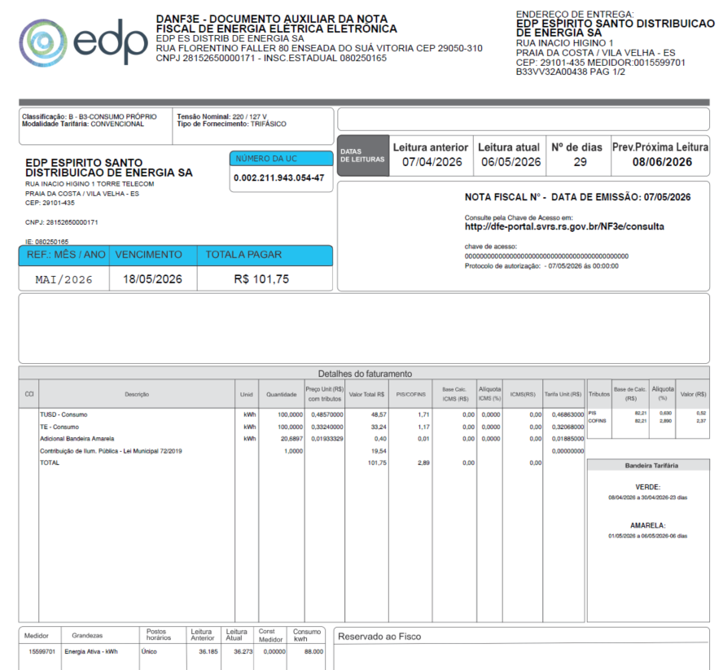
Adicional Escassez | kWh | - | 0.14718076 | - | - | - |  | - | 0.14200000
Juros
Multas
Doações
CIP |  |  |  | 19.54

TOTAL |  |  |  | 101.75 | 2.89 | - |  | -

Informativo Escassez | 100.00 | 0.00018775 | -0.00440313 | (0.42)

Se for base reduzida: (célula I18 = 12%)
 |  | Com tributos
PIS | 0.63% | 82.21 | x | 0.63% | 0.52
COFINS | 2.89% | 82.21 | x | 2.89% | 2.38
ICMS | 7.00% | 51.57 | x | 12.00% | 6.19 | 88.40
 |  |  | -
 | Base de cálculo reduzida = | Importe
 |  | 12% x 4%

Fatura B3
 |  | Qtde | TUSD | TE | TUSD + TE | R$ |  | Documento impressão: |  | 1017232848
Fornecimento de Energia Elétrica |  |  |  |  |  | 82.21
 |  |  |  |  |  |  |  |  |  |  |  |  |  |  |  | TUSD Fio B | Receita Fio B
Consumo |  | 100.00 | 0.46863000 | 0.320680000 | 0.78931000 | 78.93 |  |  |  |  |  |  |  |  |  | 0.203831 | 20.38

Adicional BAM |  | 20.69 |  | 0.01885 |  | 0.39
Adicional BVM 1 |  | - |  | 0.04463 |  | 0.00
Adicional BVM 2 |  | - |  | 0.07877 |  | 0.00
Adicional Escassez Hídrica |  | - |  | 0.14200 |  | 0.00

 |  | Base de Cálculo Alterada (ICMS fora da base de cálculo do PIS/COFINS)
PIS |  | 82.21 | 0.63% |  |  | 0.52
COFINS |  | 82.21 | 2.89% |  |  | 2.38
ICMS |  | 51.57 | 0% |  |  | 0.00

Informativo Escassez Hídrica |  | 100.00 | 0.00018775 | -0.00440313 |  | (0.42)

Se for base reduzida: (célula E32 = 12%)
 |  | Com tributos
PIS | 0.63% | 82.21 | x | 0.63% | 0.52
COFINS | 2.89% | 82.21 | x | 2.89% | 2.38
ICMS | 7.00% | 51.57 | x | 12.00% | 6.19 | 88.40
 |  | -
 |  | Base de cálculo reduzida = | Importe |  | = | 51.57
 |  |  | 12% x 7%

Participação
 | R$
Energia | 35.89
Distribuição | 21.81
Transmissão | 5.87
Encargos Setoriais | 15.75
Impostos / Tributos | 2.89
Total | 82.21

2024 |  | Energia | Transmissão | Distribuição | Setoriais
Grupo B |  | % | % | % | %

B1 - Residencial |  | 45.25% | 7.40% | 27.50% | 19.86%
B1 - Residencial Baixa Renda |  | 53.15% | 8.69% | 32.30% | 5.86%
B2 - Rural |  | 45.25% | 7.40% | 27.50% | 19.86%
B2 - Cooperativa Eletrificação Rural |  | 45.25% | 7.40% | 27.50% | 19.86%
B2 - Serviço de Irrigação |  | 45.25% | 7.40% | 27.50% | 19.86%
B3 - Demais Classes |  | 45.25% | 7.40% | 27.50% | 19.86%
B4 - Iluminação Pública |  | 45.25% | 7.40% | 27.50% | 19.86%
B4a - Rede de Distribuição |  | 45.25% | 7.40% | 27.50% | 19.86%
B4b - Bulbo de Lâmpada |  | 45.25% | 7.40% | 27.50% | 19.86%

2023 |  | Energia | Transmissão | Distribuição | Setoriais
Grupo B |  | % | % | % | %

B1 - Residencial |  | 43.94% | 9.27% | 25.29% | 21.51%
B1 - Residencial Baixa Renda |  | 52.69% | 11.12% | 30.32% | 5.87%
B2 - Rural |  | 43.94% | 9.27% | 25.28% | 21.51%
B2 - Cooperativa Eletrificação Rural |  | 43.94% | 9.27% | 25.28% | 21.51%
B2 - Serviço de Irrigação |  | 43.94% | 9.27% | 25.28% | 21.51%
B3 - Demais Classes |  | 43.94% | 9.27% | 25.28% | 21.51%
B4 - Iluminação Pública |  | 0.00% | 0.00% | 0.00% | 0.00%
B4a - Rede de Distribuição |  | 43.94% | 9.27% | 25.29% | 21.51%
B4b - Bulbo de Lâmpada |  | 43.94% | 9.27% | 25.29% | 21.51%

proporcional
 |  | Energia | Transmissão | Distribuição | Setoriais
Grupo B |  | % | % | % | %

B1 - Residencial |  | 45.25% | 7.40% | 27.50% | 19.86%
B1 - Residencial Baixa Renda |  | 53.15% | 8.69% | 32.30% | 5.86%
B2 - Rural |  | 45.25% | 7.40% | 27.50% | 19.86%
B2 - Cooperativa Eletrificação Rural |  | 45.25% | 7.40% | 27.50% | 19.86%
B2 - Serviço de Irrigação |  | 45.25% | 7.40% | 27.50% | 19.86%
B3 - Demais Classes |  | 45.25% | 7.40% | 27.50% | 19.86%
B4 - Iluminação Pública |  | 45.25% | 7.40% | 27.50% | 19.86%
B4a - Rede de Distribuição |  | 45.25% | 7.40% | 27.50% | 19.86%
B4b - Bulbo de Lâmpada |  | 45.25% | 7.40% | 27.50% | 19.86%

Retenção Consumo
IR |  | 82.21 | 1.20% |  |  | -0.99
CSLL |  | 82.21 | 1.00% |  |  | -0.82
PIS/Pasep |  | 82.21 | 0.65% |  |  | -0.53
COFINS |  | 82.21 | 3.00% |  |  | -2.47

Retenção juros/multas
IR |  | 0.00 | 1.20% |  |  | 0.00
CSLL |  | 0.00 | 1.00% |  |  | 0.00
PIS/Pasep |  | 0.00 | 0.65% |  |  | 0.00
COFINS |  | 0.00 | 3.00% |  |  | 0.00

Retenção Consumo + juros/multas
IR |  | 82.21 | 1.20% |  |  | -0.99
CSLL |  | 82.21 | 1.00% |  |  | -0.82
PIS/Pasep |  | 82.21 | 0.65% |  |  | -0.53
COFINS |  | 82.21 | 3.00% |  |  | -2.47

Juros
Multas

